상품제안서
와글 습식타올 휴대용 수건 스포츠타올 | 상품코드: F30757

 |  |  |  |  |  |  | 02-412-0044 | www.easy1.co.kr
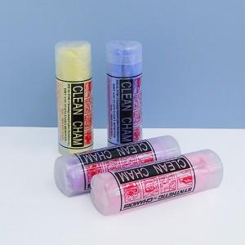

【상세/제작정보】 | 카톤입고 수량 : 100개 택배비 : 8000원 부가세별도 스티커 부착가능 스티커 보내주시면 부착비 개당 100원

【인쇄/포장옵션】 | 스티커 / 포장불가능

【공급단가】 | 수량 | 100~ | 300~ | 500~ | 1,000~ | 3,000~
*VAT별도 | 단가 | 2,600원 | 2,560원 | 2,500원 | 2,400원 | 2,300원

【상품 URL】 | https://easy1.co.kr:443/src/goods_detail.php?gdno=30757

